sheet
# | დასახელება | ვიზუალი | მახასიათებლები | ჯამური რაოდენობა | ერთ. ღირებულება | ჯამური ღირებულება
1 | ფლაერი |  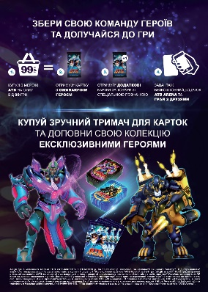 | მასალა: 100გრ პრიალა ცარცის ქაღალდი; ზომა: A5 ბეჭდვა: ორმხრივი; | 630000
2 | პოსტერი |  | მასალა: 200გრ პრიალა ცარცის ქაღალდი; ზომა: A4 ბეჭდვა: ცალმხრივი; ერთ მხარეს ზედა და ქვედა ნაწილში ორმაგი წებოვანი ლენტი | 630
3 | პოსტერი | 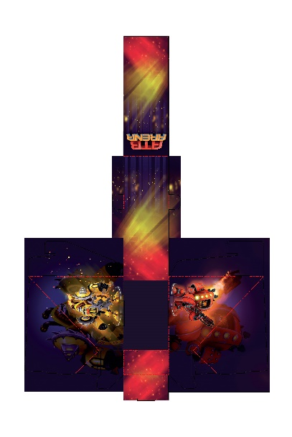 | მასალა: ბრისტოლი, პრიალა ლამინაციით; ზომა: 100X60X170 ბეჭდვა: ცალმხრივი; კვეთით | 3780
4 | პოსტერი |  | მასალა: 200გრ პრიალა ცარცის ქაღალდი; ზომა: A2 ბეჭდვა: ორმხრივი; | 630
 | პოსტერი |  | მასალა: 200გრ პრიალა ცარცის ქაღალდი; ზომა: A2 ბეჭდვა: ცალმხრივი; | 630
5 | შელფტოკერი/ვობლერი |  | მასალა: 300გრ ცარცის ქაღალდი პრიალა ლამინაციით; ზომა: 14X14სმ ბეჭდვა:ცალმხრივი; საკიდი და წებოვანი ლენტით შეკრული 75-75 ცალად | 23625
 |  |  |  |  |  | - ₾

